相克表
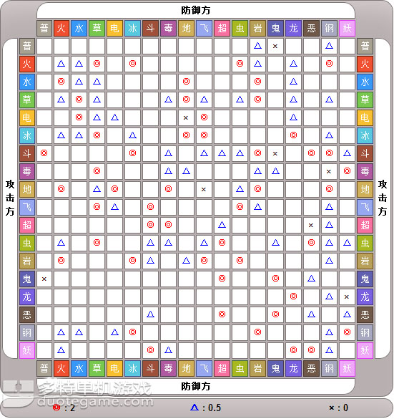
初期
完全相克 |  |  | 攻击相克 |  |  | 4代
火 |  |  | 火 |  |  | 火斗 | 豪火猴
水 |  |  | 水 |  |  | 水钢 | 钢帝企鹅
草 |  |  | 草 |  |  | 草地 | 巨树龟

地（超） | 念力土偶 |  | 地 |  |  | 雷（飞） | 145.642
恶 |  |  | 恶 |  |  | 恶
斗 |  |  | 斗 |  |  | 岩
 |  |  | 冰
克飞：（岩雷）
克斗：（飞超） |  |  | 克斗：（飞超） |  |  | 克斗：（飞超）

后期
完全相克 |  |  | 最终搭配 |  |  | 双搭配
飞
地 |  |  | 地钢 | 钢钻鼹鼠 |  | 岩飞 | 化石翼龙
岩 |  |  | 岩飞 | 化石翼龙 |  | 地钢 | 钢钻鼹鼠
斗 |  |  | 斗 | 怪力 |  | 斗钢 | 路卡里奥
恶 |  |  | 恶 | 索罗亚库 |  | 超水 | 宝石海星
火 |  |  | 火 | 风速狗 |  | 恶火 | 地狱犬
草 |  |  | 草 | 草精灵 |  | 草 | 草精灵

 |  |  |  |  |  | 恶龙 | 三头龙
 |  |  |  |  |  | 火鬼 | 吊灯鬼
神 |  |  | 排名 |  |  | 超斗 | 超能斗士
 |  |  | 飞鬼 | 幽灵气球
斗岩 | 特拉奇奥 |  | 飞毒 | 叉字蝠
雷龙 | 神兽黑 |  | 地 | 沙河马 | 顿甲
飞 | 风神 |  | 地钢 | 208.530
飞雷 | 145.642 |  | 地毒 | 031.034
斗水 | 克鲁迪奥 |  | 地超 | 念力土偶
 |  |  | 地恶 | 红霸鳄
 |  |  | 岩 | 盖亚岩 | 战槌龙
低排名 |  |  | 岩飞 | 567.142
雷水 | 电灯鱼 |  | 斗 | 620.068.534
雷鬼 | 电鬼 |  | 斗钢 | 路卡里奥
地雷 | 玛奇鱼 |  | 斗恶 | 头冠蜥
地鬼 | 巨灵卫 |  | 斗水 | 快泳蛙
岩超 | 337.338 |  | 恶 | 197.571
恶水 | 319.342 | 巨牙鲨 | 恶火 | 地狱犬
草普 | 枝芽鹿 |  | 恶龙 | 三头龙
草水 | 乐天河童 |  | 恶飞 | 尸骨秃鹫 | 绅士鸦
 |  |  | 火 | 059.467.157
 |  |  | 火斗 | 392.257.500
 |  |  | 火鬼 | 吊灯鬼
 |  |  | 草 | 巨藤怪 | 针叶王
 |  |  | 超 | 196.282.065 | 光精灵
 |  |  | 超钢 | 合金十字 | 古铜钟
 |  |  | 超水 | 121.080.199 | 宝石海星
 |  |  | 超斗 | 超能斗士
 |  |  | 超飞 | 图腾鸟

 |  |  | 雷 | 466.135.405.604
 |  |  | 冰 | 584.471

